상품제안서
26구 LED 헤드랜턴 | 상품코드: F29307

 |  |  |  |  |  |  | 02-412-0044 | www.easy1.co.kr
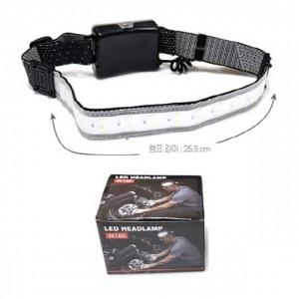

【상세/제작정보】 | 기본수량 미만 인쇄불가

【인쇄/포장옵션】 | / 포장지포장

【공급단가】 | 수량 | 50~ | 100~ | 500~ | 1,000~ | 2,000~
*VAT별도 | 단가 | 5,880원 | 5,780원 | 5,630원 | 5,530원 | 5,390원

【상품 URL】 | https://easy1.co.kr:443/src/goods_detail.php?gdno=29307

